Μετρήσεις
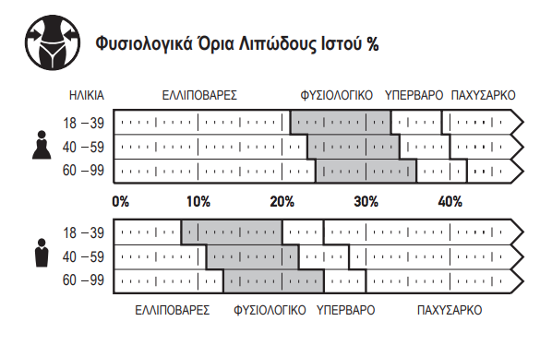
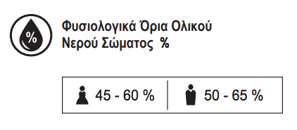
Πάρης Παπαχρήστος, Διαιτολόγος - Διατροφολόγος, M.Sc.
Χρεμωνίδου 19-21, 11633, Παγκράτι | Τηλέφωνο επικοινωνίας 2107561853

Συμπληρώστε τα πράσινα πεδία και θα δείτε τις υπόλοιπες τιμές να διαμορφώνονται ανάλογα:

Bάρος (kg) | Λίπος (%) | Λίπος (kg) | Μυική μάζα (%) | Μυική μάζα (kg) | Ολικό Νερό (%) | Ολικό Νερό (lt)
 |  | 0.0 |  | 0.0 |  | 0.0

Δείτε τα Φυσιολογικά Όρια Λιπώδους Ιστού (%) και Ολικού Νερού Σώματος (%)
Προέρχονται από ενδείξεις ζυγαριάς Tanita

